1.รวม
โครงการภายใต้เป้าหมายแผนแม่บทย่อย: 050301 รายได้จากการท่องเที่ยวเชิงสุขภาพ ความงาม และแพทย์แผนไทยเพิ่มขึ้น
กรุณา Log in เข้าระบบ eMENSCR ก่อนดำเนินการ Click ที่ link โครงการนั้น ๆ
หมายเหตุ : หากไม่ Login จะไม่สามารถดูรายละเอียดโครงการได้
โครงการที่ปรากฎเป็นโครงการที่ผ่านการอนุมัติจากผู้บริหาร (M7) ของหน่วยงานเท่านั้น (ข้อมูล ณ เดือนมิถุนายน 2566)

ชื่อโครงการ / การดำเนินงาน | ชื่อโครงการ / การดำเนินงาน | ปีงบประมาณ | วันที่เริ่มต้นโครงการ | วันที่สิ้นสุดโครงการ | หน่วยงานระดับกองหรือเทียบเท่า | หน่วยงานระดับกรมหรือเทียบเท่า | หน่วยงานระดับกระทรวงหรือเทียบเท่า | ประเภทโครงการ | องค์ประกอบ | ปัจจัย
โครงการ Center of Excellence in Health and Wellness Management | โครงการ Center of Excellence in Health and Wellness Management | 2561 | ตุลาคม 2560 | กันยายน 2561 | คณะพยาบาลศาสตร์ | มหาวิทยาลัยเชียงใหม่ | กระทรวงการอุดมศึกษา วิทยาศาสตร์ วิจัยและนวัตกรรม |  | 050301V01 | 050301V01F01
โครงการพัฒนาศักยภาพบุคลากรด้านการบริการสปาและน้ำพุร้อนเพื่่อสุขภาพ | โครงการพัฒนาศักยภาพบุคลากรด้านการบริการสปาและน้ำพุร้อนเพื่่อสุขภาพ | 2561 | ตุลาคม 2560 | กันยายน 2561 | คณะพยาบาลศาสตร์ | มหาวิทยาลัยเชียงใหม่ | กระทรวงการอุดมศึกษา วิทยาศาสตร์ วิจัยและนวัตกรรม |  | 050301V02 | 050301V02F01
โครงการส่งเสริมกลุ่ม Amazing Health and Wellness in Thailand | โครงการส่งเสริมกลุ่ม Amazing Health and Wellness in Thailand | 2562 | ตุลาคม 2561 | กันยายน 2562 | กองตลาดยุโรปฯ | การท่องเที่ยวแห่งประเทศไทย (ททท.) | กระทรวงการท่องเที่ยวและกีฬา |  | 050301V04 | 050301V04F01
โครงการส่งเสริมการท่องเที่ยวเชิงสุขภาพ | โครงการส่งเสริมการท่องเที่ยวเชิงสุขภาพ | 2562 | มิถุนายน 2562 | กุมภาพันธ์ 2563 | กองยุทธศาสตร์และแผนงาน (กยผ.) | สำนักงานปลัดกระทรวงการท่องเที่ยวและกีฬา | กระทรวงการท่องเที่ยวและกีฬา |  | 050301V04 | 050301V04F01
เมืองกีฬาเพื่อการท่องเที่ยว | เมืองกีฬาเพื่อการท่องเที่ยว | 2562 | มีนาคม 2562 | กันยายน 2563 | สำนักงานการท่องเที่ยวและกีฬาจังหวัดกระบี่ | สำนักงานปลัดกระทรวงการท่องเที่ยวและกีฬา | กระทรวงการท่องเที่ยวและกีฬา |  | 050301V00 | 050301V00F00
โครงการพัฒนามาตรฐานนวดไทยในระดับสากล เพื่อรองรับการประกาศเป็นมรดกทางวัฒนธรรมของมวลมนุษยชาติของ UNESCO | โครงการพัฒนามาตรฐานนวดไทยในระดับสากล เพื่อรองรับการประกาศเป็นมรดกทางวัฒนธรรมของมวลมนุษยชาติของ UNESCO | 2563 | ตุลาคม 2562 | กันยายน 2563 | กองคุ้มครองและส่งเสริมภูมิปัญญาการแพทย์แผนไทยและแพทย์พื้นบ้านไทย | กรมการแพทย์แผนไทยและการแพทย์ทางเลือก | กระทรวงสาธารณสุข |  | 050301V01 | 050301V01F01
กลยุทธ์การพัฒนาการท่องเที่ยวเชิงสุขภาพด้านสมุนไพร ของชุมชนต้นแบบสมุนไพรบ้านดงบัง จังหวัดปราจีนบุรี เพื่อสร้างศักยภาพทางการท่องเที่ยว | กลยุทธ์การพัฒนาการท่องเที่ยวเชิงสุขภาพด้านสมุนไพร ของชุมชนต้นแบบสมุนไพรบ้านดงบัง จังหวัดปราจีนบุรี เพื่อสร้างศักยภาพทางการท่องเที่ยว | 2563 | ตุลาคม 2562 | กันยายน 2563 | คณะศิลปศาสตร์ | มหาวิทยาลัยเทคโนโลยีราชมงคลธัญบุรี | กระทรวงการอุดมศึกษา วิทยาศาสตร์ วิจัยและนวัตกรรม |  | 050301V04 | 050301V04F01
พัฒนาการให้บริการด้านสปา แพทย์แผนไทย และแพทย์ทางเลือก | พัฒนาการให้บริการด้านสปา แพทย์แผนไทย และแพทย์ทางเลือก | 2563 | ตุลาคม 2562 | กันยายน 2563 | สำนักงานสาธารณสุขจังหวัดระนอง | สำนักงานปลัดกระทรวงสาธารณสุข | กระทรวงสาธารณสุข |  | 050301V01 | 050301V01F01
โครงการพัฒนาศูนย์สุขภาพดี (Thai Traditional Medical Wellness Center) | โครงการพัฒนาศูนย์สุขภาพดี (Thai Traditional Medical Wellness Center) | 2563 | ตุลาคม 2562 | กันยายน 2563 | สถาบันการแพทย์แผนไทย | กรมการแพทย์แผนไทยและการแพทย์ทางเลือก | กระทรวงสาธารณสุข |  | 050301V01 | 050301V01F02
กระบี่ อินเตอร์เนชั่นแนล พนมเบญจา เทรล รันนิ่ง “Krabi Phanom bencha Trail Running” | กระบี่ อินเตอร์เนชั่นแนล พนมเบญจา เทรล รันนิ่ง “Krabi Phanom bencha Trail Running” | 2563 | มีนาคม 2563 | กันยายน 2563 | สำนักงานการท่องเที่ยวและกีฬาจังหวัดกระบี่ | สำนักงานปลัดกระทรวงการท่องเที่ยวและกีฬา | กระทรวงการท่องเที่ยวและกีฬา |  | 050301V00 | 050301V00F00
โครงการส่งเสริมกลุ่ม Health and Wellness | โครงการส่งเสริมกลุ่ม Health and Wellness | 2563 | ตุลาคม 2562 | กันยายน 2563 | กองตลาดยุโรปฯ | การท่องเที่ยวแห่งประเทศไทย (ททท.) | กระทรวงการท่องเที่ยวและกีฬา |  | 050301V04 | 050301V04F03
ส่งเสริม และพัฒนาศักยภาพ ธุรกิจบริการสุขภาพ จังหวัดกระบี่ | ส่งเสริม และพัฒนาศักยภาพ ธุรกิจบริการสุขภาพ จังหวัดกระบี่ | 2563 | ตุลาคม 2562 | กันยายน 2563 | สำนักงานสาธารณสุขจังหวัดกระบี่ | สำนักงานปลัดกระทรวงสาธารณสุข | กระทรวงสาธารณสุข |  | 050301V02 | 050301V02F01
โครงการส่งเสริมการสร้างศักยภาพชุมชนให้มีการพัฒนาทั้งด้านการผลิตสินค้า บริการ กิจกรรม และการบริหารจัดการเพื่อรองรับการท่องเที่ยวชุมชนอย่างยั่งยืน | โครงการส่งเสริมการสร้างศักยภาพชุมชนให้มีการพัฒนาทั้งด้านการผลิตสินค้า บริการ กิจกรรม และการบริหารจัดการเพื่อรองรับการท่องเที่ยวชุมชนอย่างยั่งยืน | 2563 | ตุลาคม 2562 | กันยายน 2563 | สำนักงานสาธารณสุขจังหวัดกาญจนบุรี | สำนักงานปลัดกระทรวงสาธารณสุข | กระทรวงสาธารณสุข |  | 050301V02 | 050301V02F01
โครงการพัฒนาการท่องเที่ยวเชิงสุขภาพและการแพทย์ | โครงการพัฒนาการท่องเที่ยวเชิงสุขภาพและการแพทย์ | 2563 | ตุลาคม 2562 | กันยายน 2563 | กองสุขภาพระหว่างประเทศ | กรมสนับสนุนบริการสุขภาพ | กระทรวงสาธารณสุข |  | 050301V01 | 050301V01F02
โครงการพัฒนาบูรณซ่อมแซมตึกเจ้าพระยาอภัยภูเบศร เพื่อความยั่งยืนของการท่องเที่ยวเชิงสุขภาพและโบราณสถาน | โครงการพัฒนาบูรณซ่อมแซมตึกเจ้าพระยาอภัยภูเบศร เพื่อความยั่งยืนของการท่องเที่ยวเชิงสุขภาพและโบราณสถาน | 2563 | เมษายน 2563 | กันยายน 2563 | สำนักงานสาธารณสุขจังหวัดปราจีนบุรี | สำนักงานปลัดกระทรวงสาธารณสุข | กระทรวงสาธารณสุข |  | 050301V00 | 050301V00F00
โครงการพัฒนาด้านการท่องเที่ยวในระดับประเทศสากล | โครงการพัฒนาด้านการท่องเที่ยวในระดับประเทศสากล | 2563 | มีนาคม 2563 | พฤษภาคม 2563 | อำเภอพระประแดง จังหวัดสมุทรปราการ | กรมการปกครอง | กระทรวงมหาดไทย |  | 050301V04 | 050301V04F03
โครงการยกระดับการท่องเที่ยวเชิงสุขภาพ ความงาม และแพทย์แผนไทยครบวงจร | โครงการยกระดับการท่องเที่ยวเชิงสุขภาพ ความงาม และแพทย์แผนไทยครบวงจร | 2563 | มกราคม 2563 | กันยายน 2563 | กองวิชาการและแผนงาน | กรมการแพทย์แผนไทยและการแพทย์ทางเลือก | กระทรวงสาธารณสุข |  | 050301V01 | 050301V01F03
แนวทางการส่งเสริมการท่องเที่ยวเชิงสุขภาพผู้สูงอายุของจังหวัดนครนายก | แนวทางการส่งเสริมการท่องเที่ยวเชิงสุขภาพผู้สูงอายุของจังหวัดนครนายก | 2563 | มกราคม 2563 | กันยายน 2563 | คณะศิลปศาสตร์ | มหาวิทยาลัยเทคโนโลยีราชมงคลธัญบุรี | กระทรวงการอุดมศึกษา วิทยาศาสตร์ วิจัยและนวัตกรรม |  | 050301V05 | 050301V05F01
ก่อสร้างเส้นทางจักรยานเพื่อส่งเสริมสุขภาพที่ดีและส่งเสริมการท่องเที่ยวเชิงเกษตรศูนย์วิจัยและพัฒนาอาหารสัตว์ ตำบลลุมพุก อำเภอคำเขื่อนแก้ว จังหวัดยโสธร กว้าง 3.00 – 5.00 เมตร ระยะทาง 6.620 กิโลเมตร | ก่อสร้างเส้นทางจักรยานเพื่อส่งเสริมสุขภาพที่ดีและส่งเสริมการท่องเที่ยวเชิงเกษตรศูนย์วิจัยและพัฒนาอาหารสัตว์ ตำบลลุมพุก อำเภอคำเขื่อนแก้ว จังหวัดยโสธร กว้าง 3.00 – 5.00 เมตร ระยะทาง 6.620 กิโลเมตร | 2564 | มกราคม 2564 | กันยายน 2564 | สำนักงานการท่องเที่ยวและกีฬาจังหวัดยโสธร | สำนักงานปลัดกระทรวงการท่องเที่ยวและกีฬา | กระทรวงการท่องเที่ยวและกีฬา |  | 050301V01 | 050301V01F03
โครงการส่งเสริมกลุ่ม Amazing Health and wellness | โครงการส่งเสริมกลุ่ม Amazing Health and wellness | 2564 | ตุลาคม 2563 | กันยายน 2564 | กองตลาดยุโรปฯ | การท่องเที่ยวแห่งประเทศไทย (ททท.) | กระทรวงการท่องเที่ยวและกีฬา |  | 050301V04 | 050301V04F03
ปั่นจักรยานท่องเที่ยวเมือง 3 ธรรม อำนาจเจริญ 7 เส้นทาง ๗ อำเภอ | ปั่นจักรยานท่องเที่ยวเมือง 3 ธรรม อำนาจเจริญ 7 เส้นทาง ๗ อำเภอ | 2564 | ตุลาคม 2563 | กันยายน 2564 | สำนักงานการท่องเที่ยวและกีฬาจังหวัดอำนาจเจริญ | สำนักงานปลัดกระทรวงการท่องเที่ยวและกีฬา | กระทรวงการท่องเที่ยวและกีฬา |  | 050301V04 | 050301V04F03
ส่งเสริมการท่องเที่ยวเชิงกีฬา (Trail Running & Cycling) ถนนรักษ์จักรยาน | ส่งเสริมการท่องเที่ยวเชิงกีฬา (Trail Running & Cycling) ถนนรักษ์จักรยาน | 2564 | ตุลาคม 2563 | กันยายน 2564 |  | ภาคกลางปริมณฑล | จังหวัดและกลุ่มจังหวัด |  | 050301V05 | 050301V05F02
พัฒนาระบบการเฝ้าระวังความปลอดภัยของการรับบริการน้ำพุร้อนเค็ม อำเภอคลองท่อม จังหวัดกระบี่ พ.ศ. 2564 | พัฒนาระบบการเฝ้าระวังความปลอดภัยของการรับบริการน้ำพุร้อนเค็ม อำเภอคลองท่อม จังหวัดกระบี่ พ.ศ. 2564 | 2564 | ตุลาคม 2563 | กันยายน 2564 | สำนักงานสาธารณสุขจังหวัดกระบี่ | สำนักงานปลัดกระทรวงสาธารณสุข | กระทรวงสาธารณสุข |  | 050301V03 | 050301V03F01
โครงการพัฒนาการท่องเที่ยวเชิงสุขภาพและการแพทย์ | โครงการพัฒนาการท่องเที่ยวเชิงสุขภาพและการแพทย์ | 2564 | ตุลาคม 2563 | กันยายน 2564 | กองสุขภาพระหว่างประเทศ | กรมสนับสนุนบริการสุขภาพ | กระทรวงสาธารณสุข |  | 050301V01 | 050301V01F02
โครงการยกระดับการท่องเที่ยวเชิงสุขภาพ ความงาม และแพทย์แผนไทยครบวงจร | โครงการยกระดับการท่องเที่ยวเชิงสุขภาพ ความงาม และแพทย์แผนไทยครบวงจร | 2564 | ตุลาคม 2563 | กันยายน 2564 | กองการแพทย์ทางเลือก | กรมการแพทย์แผนไทยและการแพทย์ทางเลือก | กระทรวงสาธารณสุข |  | 050301V01 | 050301V01F03
โครงการพัฒนาประสิทธิภาพการผลิตและส่งเสริมการพัฒนาสมุนไพรในเครื่องสำอางให้เป็นศูนย์กลางผลิตภัณฑ์สุขภาพนานาชาติในระดับสากล ประจำปีงบประมาณ 2564 | โครงการพัฒนาประสิทธิภาพการผลิตและส่งเสริมการพัฒนาสมุนไพรในเครื่องสำอางให้เป็นศูนย์กลางผลิตภัณฑ์สุขภาพนานาชาติในระดับสากล ประจำปีงบประมาณ 2564 | 2564 | ตุลาคม 2563 | กันยายน 2564 | สำนักควบคุมเครื่องสำอางและวัตถุอันตราย | สำนักงานคณะกรรมการอาหารและยา | กระทรวงสาธารณสุข |  | 050301V01 | 050301V01F03
การส่งเสริมการท่องเที่ยวเชิงสุขภาพจังหวัดอุดรธานี | การส่งเสริมการท่องเที่ยวเชิงสุขภาพจังหวัดอุดรธานี | 2564 | ตุลาคม 2563 | กันยายน 2564 | สำนักงานสาธารณสุขจังหวัดอุดรธานี | สำนักงานปลัดกระทรวงสาธารณสุข | กระทรวงสาธารณสุข |  | 050301V01 | 050301V01F03
พัฒนาผลิตภัณฑ์และยกระดับราชาวดีสปาและน้ำแร่โรงพยาบาลระนอง | พัฒนาผลิตภัณฑ์และยกระดับราชาวดีสปาและน้ำแร่โรงพยาบาลระนอง | 2565 | ตุลาคม 2564 | กันยายน 2565 | สำนักงานสาธารณสุขจังหวัดระนอง | สำนักงานปลัดกระทรวงสาธารณสุข | กระทรวงสาธารณสุข |  | 050301V01 | 050301V01F02
โครงการส่งเสริมการท่องเที่ยวเชิงสุขภาพ | โครงการส่งเสริมการท่องเที่ยวเชิงสุขภาพ | 2565 | ตุลาคม 2564 | กันยายน 2565 | กองการแพทย์ทางเลือก | กรมการแพทย์แผนไทยและการแพทย์ทางเลือก | กระทรวงสาธารณสุข |  | 050301V01 | 050301V01F03
...

3.Pivot VC
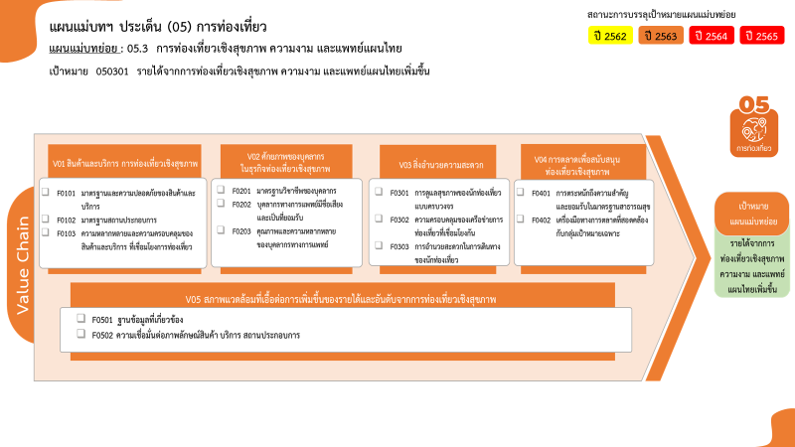
...
2563 | 2564 | 2565 | 2566 | รวมจำนวนโครงการทั้งหมด
5 | 5 | 9 |  | 20
2 |  | 3 |  | 6
2 | 1 | 3 |  | 6
1 | 4 | 3 |  | 8
2 |  | 2 | 2 | 7
2 |  | 2 | 1 | 6
 |  |  | 1 | 1
 | 1 | 2 |  | 3
6 โครงการ
6 โครงการ
2 โครงการ
0 โครงการ
 | 1 | 1 |  | 2
6 โครงการ
1 โครงการ
 |  | 1 |  | 1
1 โครงการ
8 โครงการ
3 | 2 | 1 |  | 8
0 โครงการ
0 โครงการ
1 |  |  |  | 3
8 โครงการ
2 | 2 | 1 |  | 5
1 | 1 | 1 |  | 3
1 |  |  |  | 1
1 โครงการ
รวมทั้งสิ้น 44 โครงการ
 | 1 | 1 |  | 2
2 โครงการ
2 |  |  |  | 3
2 |  |  |  | 3
13 | 9 | 15 | 2 | 44

โครงการที่ไม่สอดคล้องกับองค์ประกอบและปัจจัยใดของเป้าหมายแผนแม่บทย่อย จำนวน 3 โครงการ
...
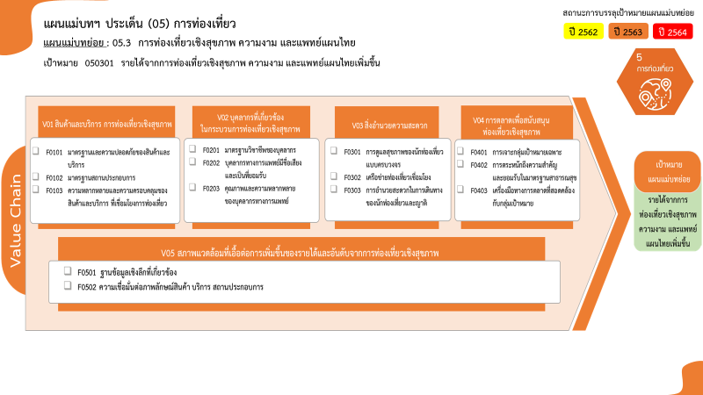

6 โครงการ
6 โครงการ
8 โครงการ
6 โครงการ
1 โครงการ
0 โครงการ
2 โครงการ
1 โครงการ
0 โครงการ
3 โครงการ
0 โครงการ
5 โครงการ
1 โครงการ
2 โครงการ
รวมทั้งสิ้น 44 โครงการ

